はりあー
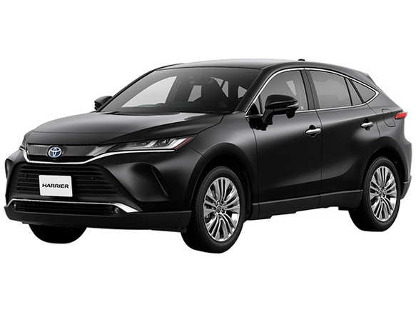
 | ハ | リ | ア | ー
0 | ハ | リ | ア | ー
1
2
3
4
5
6
7 |  |  |  |  | なまえ

じーぷらんぐらー
 | ジ | ー | プ | ラ | ン | グ | ラ | ー
0 | ジ | ー | プ | ラ | ン | グ | ラ | ー
1
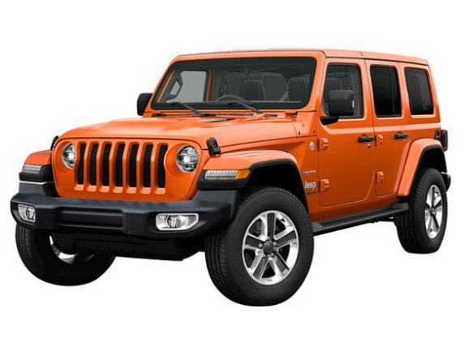
2
3
4
5
6
7 |  |  |  |  |  |  |  |  | なまえ

 |  |  |  |  |  |  |  |  |  | ￥

はすらー
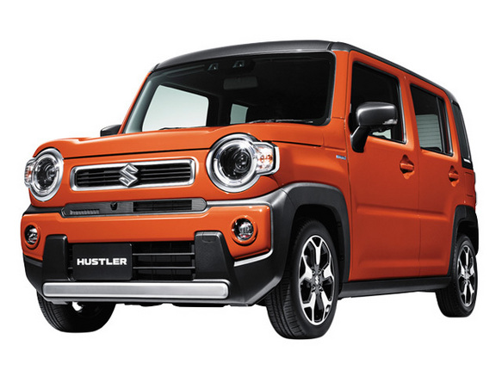
 | ハ | ス | ラ | ー
0 | ハ | ス | ラ | ー
1
2
3
4
5
6
7 |  |  |  |  | なまえ

あるふぁーど
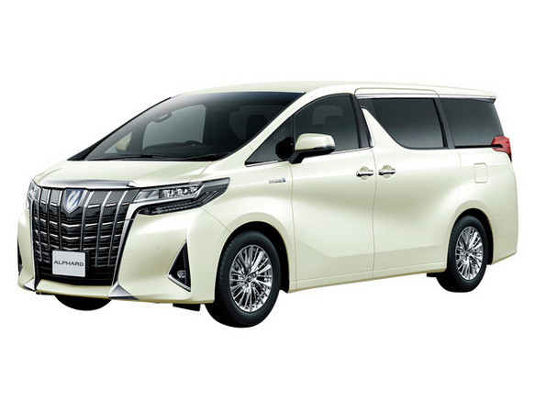
 | ア | ル | フ | ァ | ー | ド
0 | ア | ル | フ | ァ | ー | ド
1
2
3
4
5
6
7 |  |  |  |  |  |  | なまえ

てぃーくろす
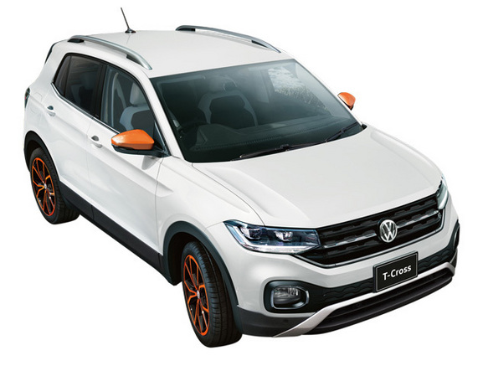
 | テ | ィ | ー | ク | ロ | ス
0 | テ | ィ | ー | ク | ロ | ス
1
2
3
4
5
6
7 |  |  |  |  |  |  | なまえ

しえんた
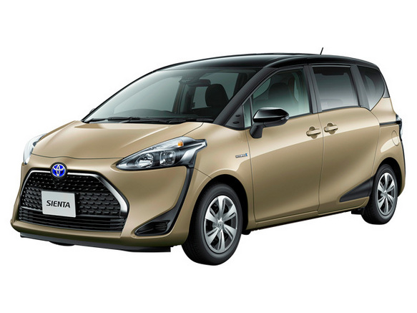
 | シ | エ | ン | タ
0 | シ | エ | ン | タ
1
2
3
4
5
6
7 |  |  |  |  | なまえ

らんどくるーざー
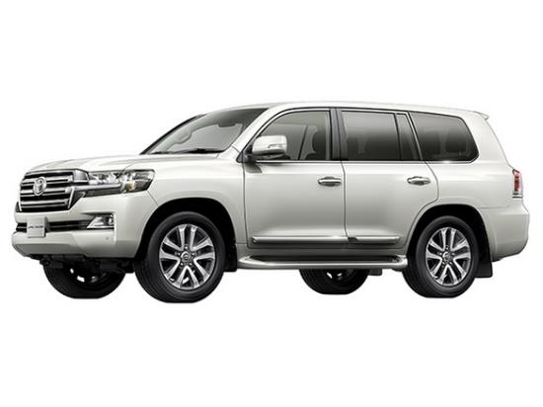
 | ラ | ン | ド | ク | ル | ー | ザ | ー
0 | ラ | ン | ド | ク | ル | ー | ザ | ー
1
2
3
4
5
6
7 |  |  |  |  |  |  |  |  | なまえ

 |  |  |  |  |  |  |  |  |  | ￥

